double sided

Aa | Aa | Aa | Aa | Aa | Aa |  | Aa
Pp | Pp | Pp | Pp | Pp | Pp |  | Pp
Tt | Tt | Tt | Tt | Tt | Tt |  | Tt
Ii | Ii | Ii | Ii | Ii | Ii |  | Ii
Nn | Nn | Nn | Nn | Nn | Nn |  | Nn

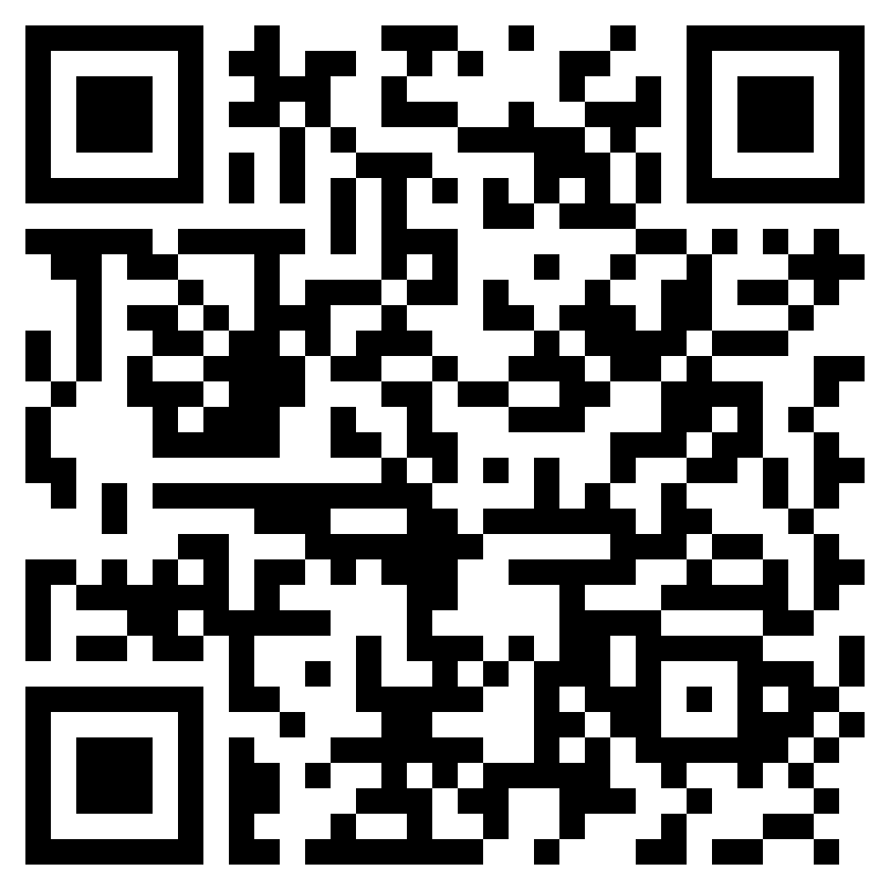
Aa | Aa | Aa | Aa | Aa | Aa |  | Aa
Pp | Pp | Pp | Pp | Pp | Pp |  | Pp
Tt | Tt | Tt | Tt | Tt | Tt |  | Tt
Ii | Ii | Ii | Ii | Ii | Ii |  | Ii
Nn | Nn | Nn | Nn | Nn | Nn |  | Nn

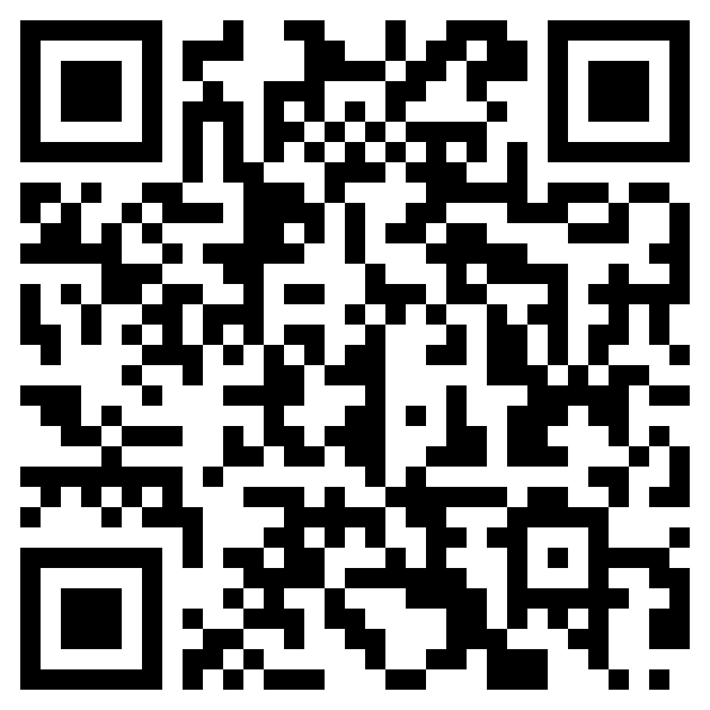
Ss | Ss | Ss | Ss | Ss | Ss |  | Ss
Mm | Mm | Mm | Mm | Mm | Mm |  | Mm
Oo | Oo | Oo | Oo | Oo | Oo |  | Oo
Bb | Bb | Bb | Bb | Bb | Bb |  | Bb
Cc | Cc | Cc | Cc | Cc | Cc |  | Cc

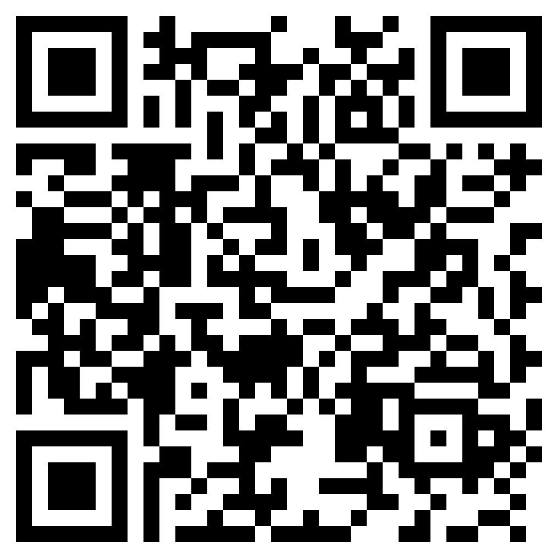
Ss | Ss | Ss | Ss | Ss | Ss |  | Ss
Mm | Mm | Mm | Mm | Mm | Mm |  | Mm
Oo | Oo | Oo | Oo | Oo | Oo |  | Oo
Bb | Bb | Bb | Bb | Bb | Bb |  | Bb
Cc | Cc | Cc | Cc | Cc | Cc |  | Cc

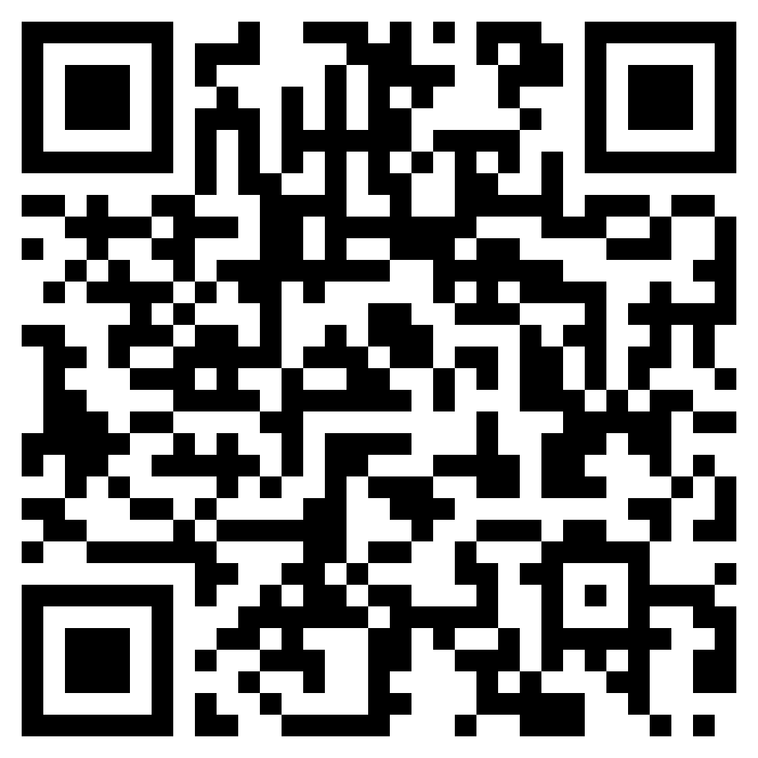
Gg | Gg | Gg | Gg | Gg | Gg |  | Gg
Hh | Hh | Hh | Hh | Hh | Hh |  | Hh
Kk | Kk | Kk | Kk | Kk | Kk |  | Kk
Dd | Dd | Dd | Dd | Dd | Dd |  | Dd
Ee | Ee | Ee | Ee | Ee | Ee |  | Ee

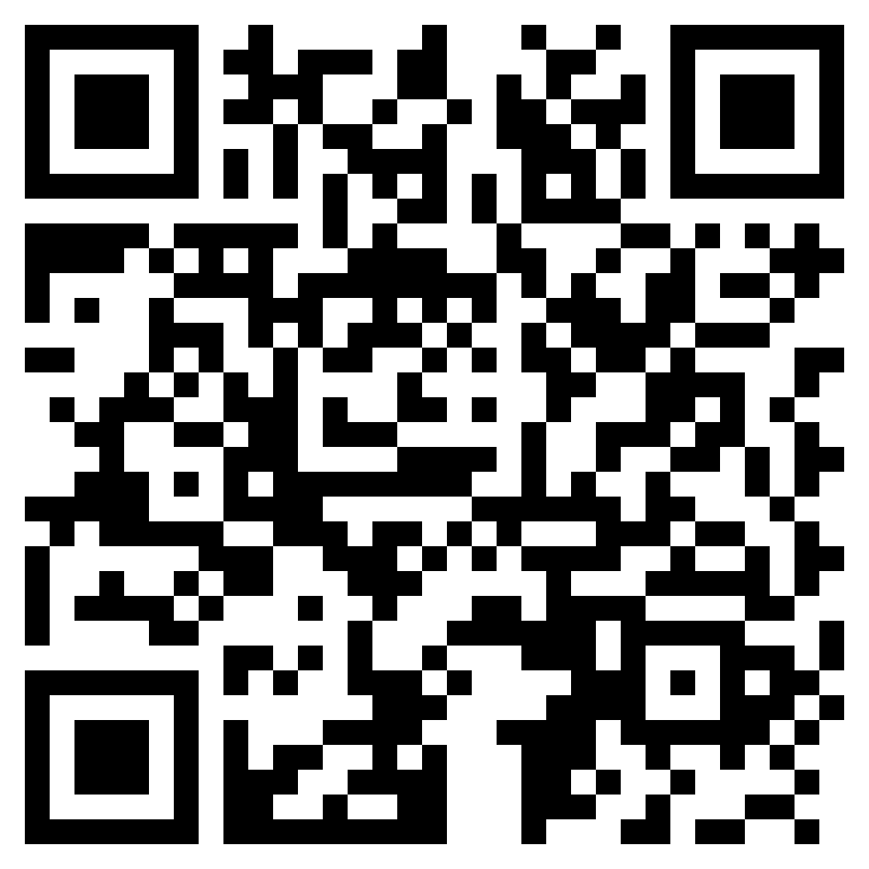
Gg | Gg | Gg | Gg | Gg | Gg |  | Gg
Hh | Hh | Hh | Hh | Hh | Hh |  | Hh
Kk | Kk | Kk | Kk | Kk | Kk |  | Kk
Dd | Dd | Dd | Dd | Dd | Dd |  | Dd
Ee | Ee | Ee | Ee | Ee | Ee |  | Ee

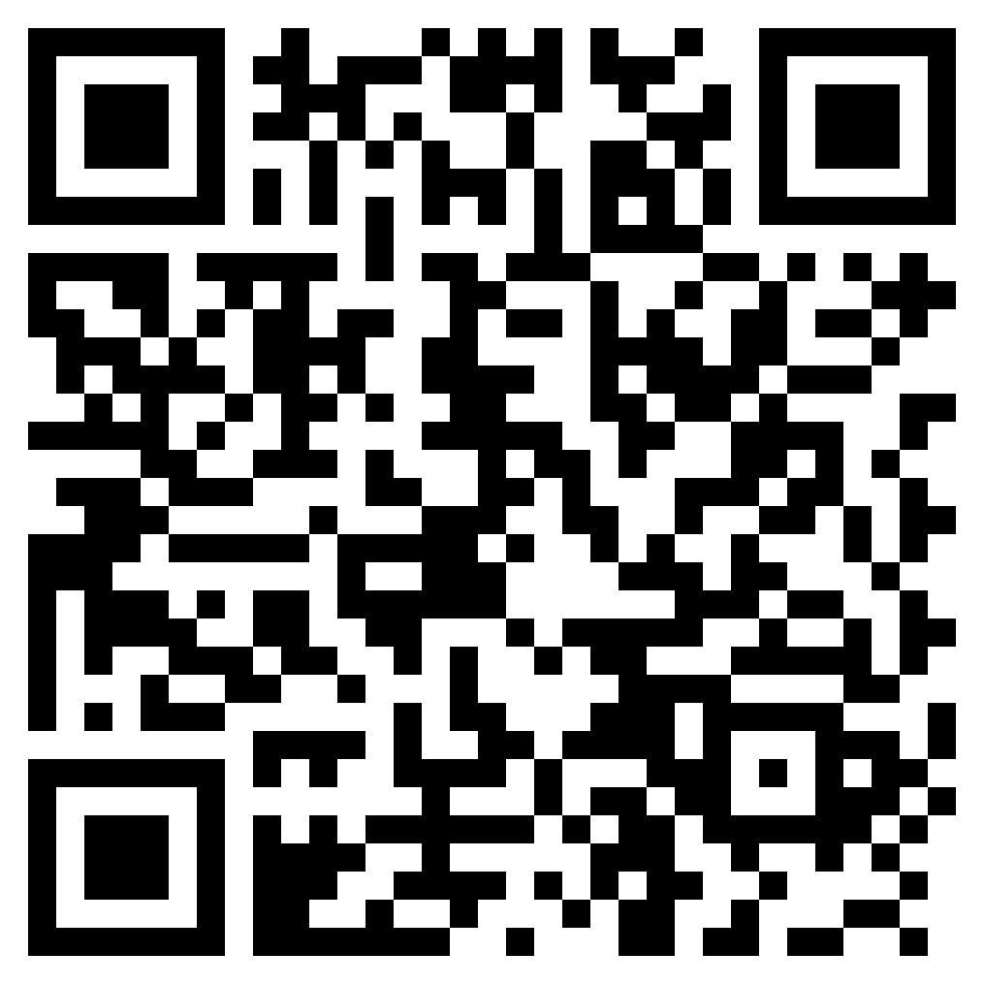
Ll | Ll | Ll | Ll | Ll | Ll |  | Ll
Rr | Rr | Rr | Rr | Rr | Rr |  | Rr
Ff | Ff | Ff | Ff | Ff | Ff |  | Ff
Vv | Vv | Vv | Vv | Vv | Vv |  | Vv
Uu | Uu | Uu | Uu | Uu | Uu |  | Uu

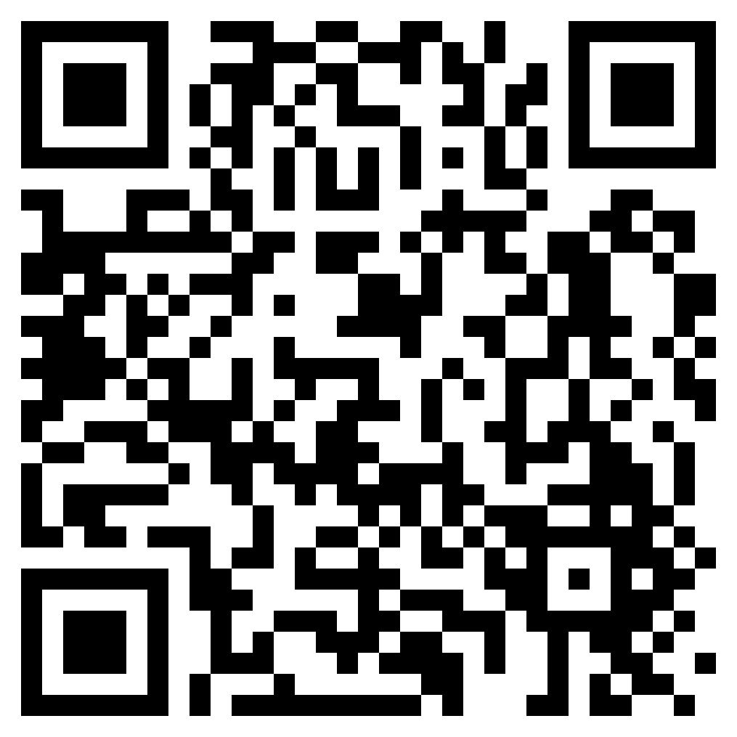
Ll | Ll | Ll | Ll | Ll | Ll |  | Ll
Rr | Rr | Rr | Rr | Rr | Rr |  | Rr
Ff | Ff | Ff | Ff | Ff | Ff |  | Ff
Vv | Vv | Vv | Vv | Vv | Vv |  | Vv
Uu | Uu | Uu | Uu | Uu | Uu |  | Uu

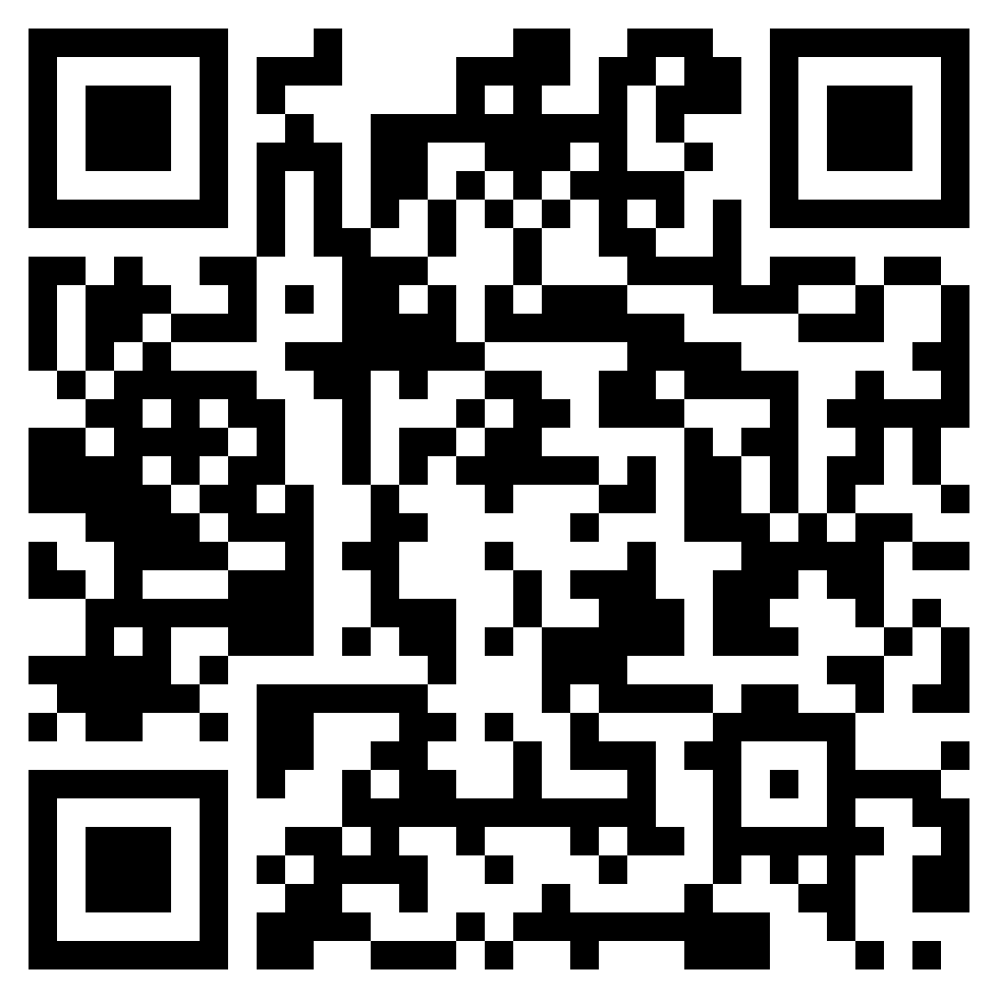
Jj | Jj | Jj | Jj | Jj | Jj |  | Jj
Ww | Ww | Ww | Ww | Ww | Ww |  | Ww
Zz | Zz | Zz | Zz | Zz | Zz |  | Zz
Xx | Xx | Xx | Xx | Xx | Xx |  | Xx
Yy | Yy | Yy | Yy | Yy | Yy |  | Yy

Jj | Jj | Jj | Jj | Jj | Jj |  | Jj
Ww | Ww | Ww | Ww | Ww | Ww |  | Ww
Zz | Zz | Zz | Zz | Zz | Zz |  | Zz
Xx | Xx | Xx | Xx | Xx | Xx |  | Xx
Yy | Yy | Yy | Yy | Yy | Yy |  | Yy


Q qu | Q qu | Q qu | Q qu | Q qu | Q qu |  | Q qu
sh | sh | sh | sh | sh | sh |  | sh
th | th | th | th | th | th |  | th
ch | ch | ch | ch | ch | ch |  | ch
ay | ay | ay | ay | ay | ay |  | ay

Q qu | Q qu | Q qu | Q qu | Q qu | Q qu |  | Q qu
sh | sh | sh | sh | sh | sh |  | sh
th | th | th | th | th | th |  | th
ch | ch | ch | ch | ch | ch |  | ch
ay | ay | ay | ay | ay | ay |  | ay

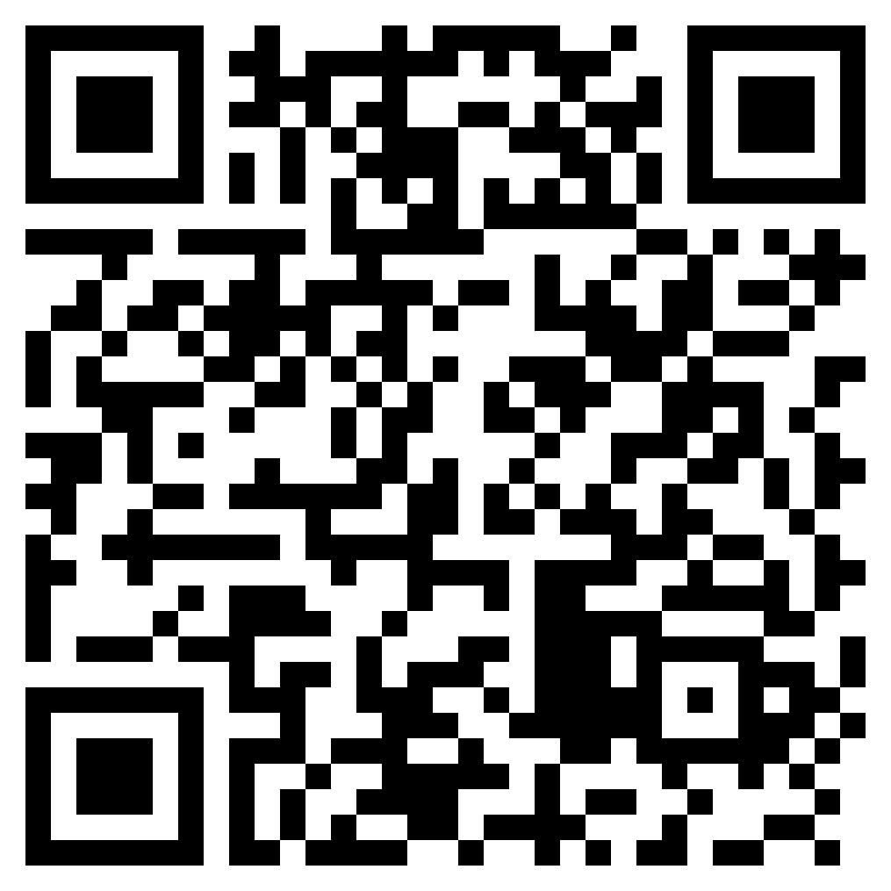
wh | wh | wh | wh | wh | wh |  | wh
ck | ck | ck | ck | ck | ck |  | ck
ee | ee | ee | ee | ee | ee |  | ee
er | er | er | er | er | er |  | er
ar | ar | ar | ar | ar | ar |  | ar

wh | wh | wh | wh | wh | wh |  | wh
ck | ck | ck | ck | ck | ck |  | ck
ee | ee | ee | ee | ee | ee |  | ee
er | er | er | er | er | er |  | er
ar | ar | ar | ar | ar | ar |  | ar

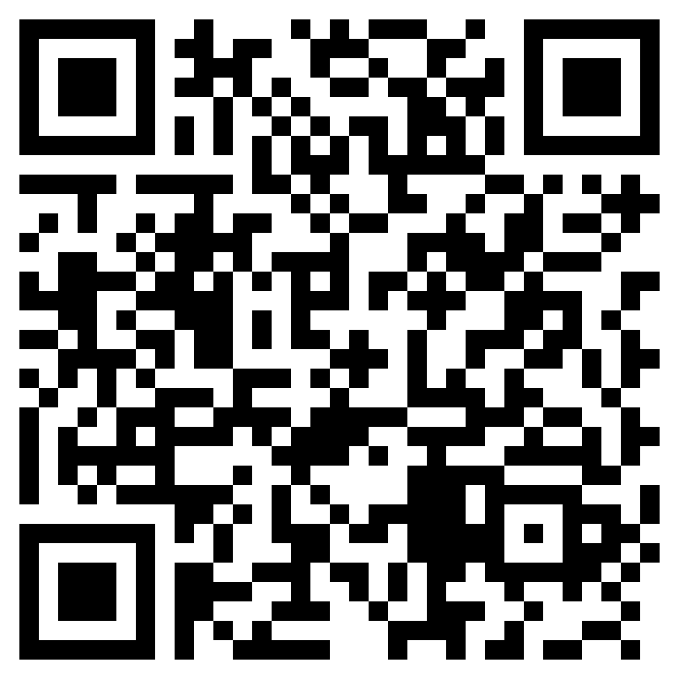
ed | ed | ed | ed | ed | ed |  | ed
oo | oo | oo | oo | oo | oo |  | oo
igh | igh | igh | igh | igh | igh |  | igh
ai | ai | ai | ai | ai | ai |  | ai
oy | oy | oy | oy | oy | oy |  | oy

 |  |  |  |  |  | 
ed | ed | ed | ed | ed | ed |  | ed
oo | oo | oo | oo | oo | oo |  | oo
igh | igh | igh | igh | igh | igh |  | igh
ai | ai | ai | ai | ai | ai |  | ai
oy | oy | oy | oy | oy | oy |  | oy

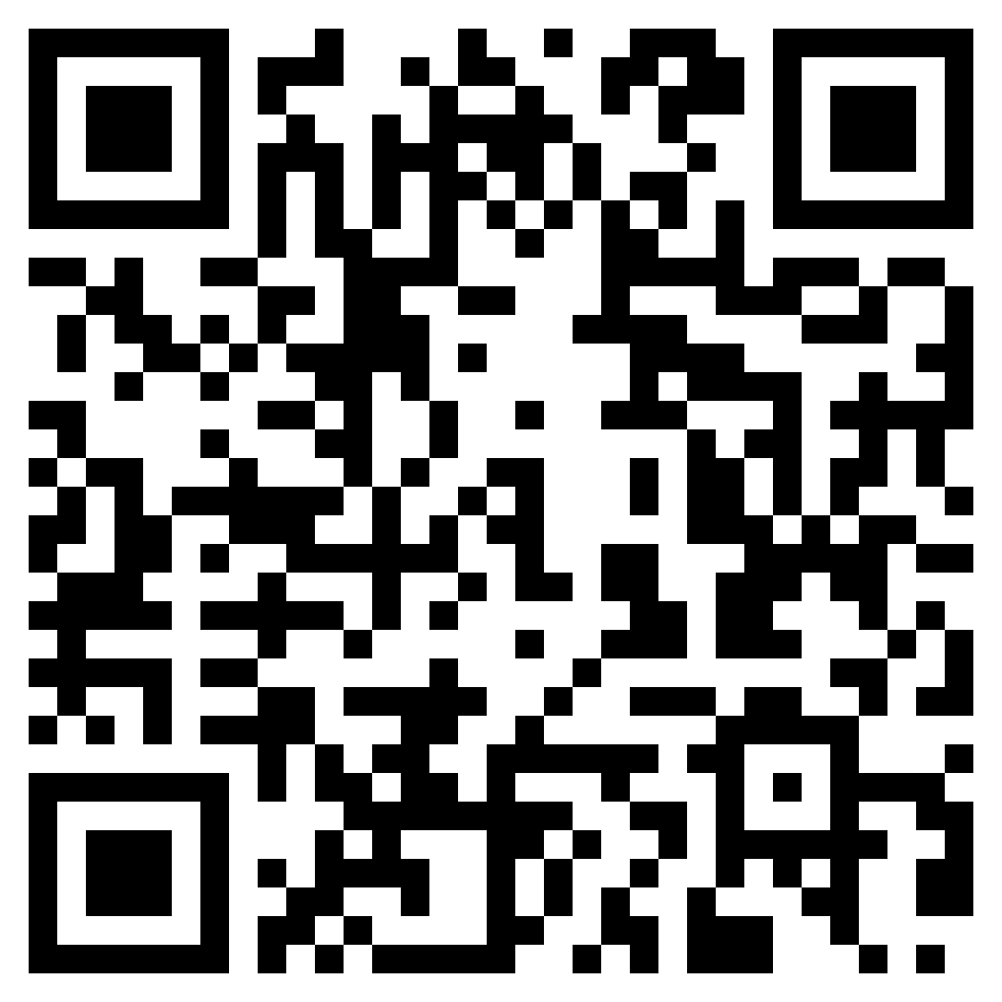
oi | oi | oi | oi | oi | oi |  | oi
oa | oa | oa | oa | oa | oa |  | oa
ea | ea | ea | ea | ea | ea |  | ea
ir | ir | ir | ir | ir | ir |  | ir
ow | ow | ow | ow | ow | ow |  | ow

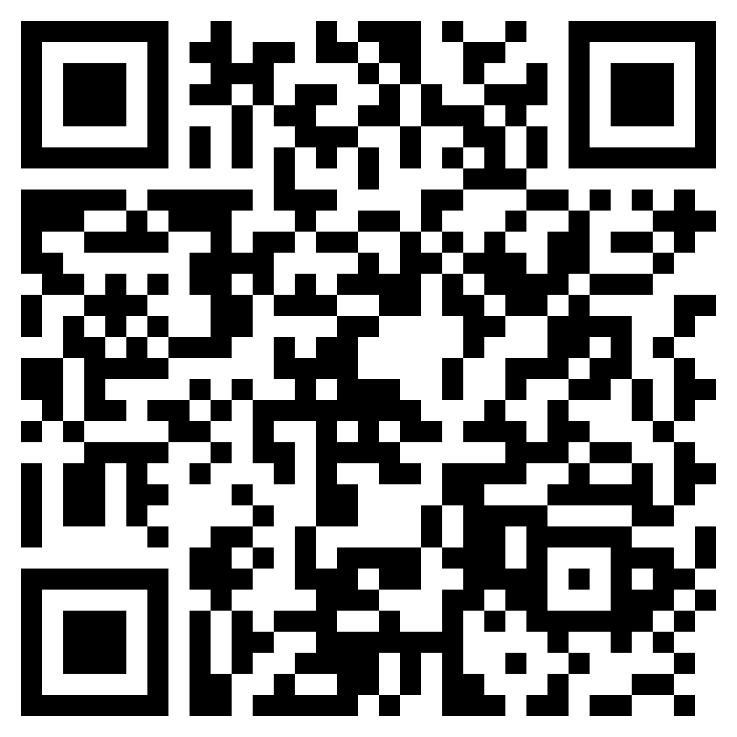
oi | oi | oi | oi | oi | oi |  | oi
oa | oa | oa | oa | oa | oa |  | oa
ea | ea | ea | ea | ea | ea |  | ea
ir | ir | ir | ir | ir | ir |  | ir
ow | ow | ow | ow | ow | ow |  | ow

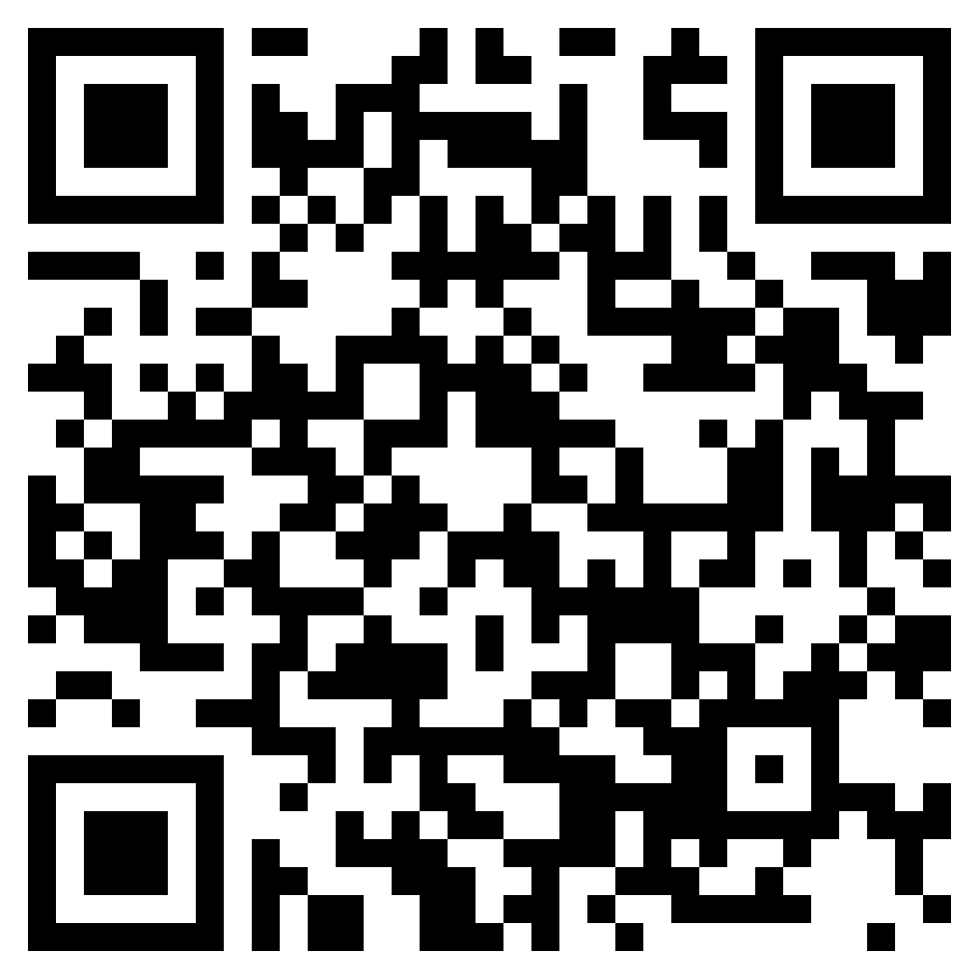
oe | oe | oe | oe | oe | oe |  | oe
au | au | au | au | au | au |  | au
aw | aw | aw | aw | aw | aw |  | aw
or | or | or | or | or | or |  | or
wr | wr | wr | wr | wr | wr |  | wr

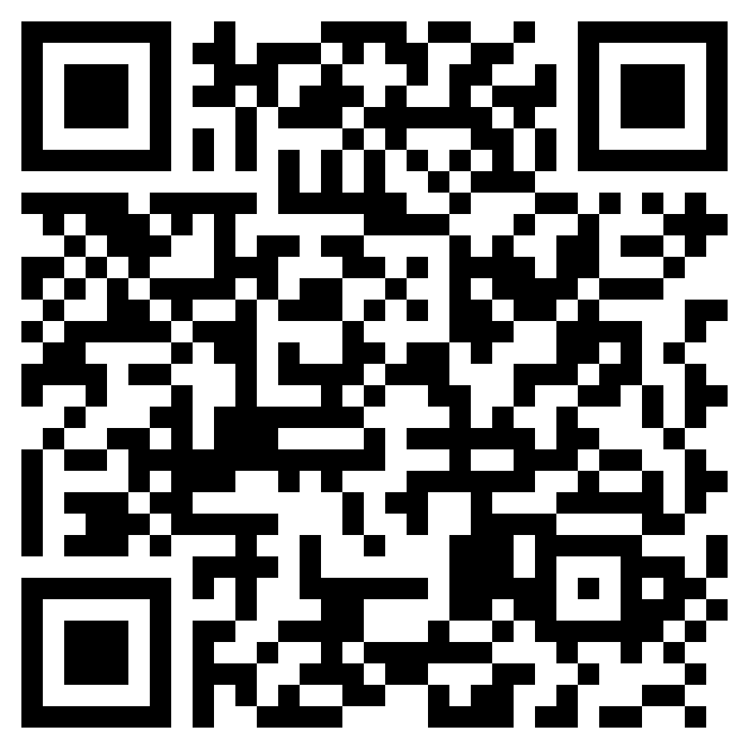
oe | oe | oe | oe | oe | oe |  | oe
au | au | au | au | au | au |  | au
aw | aw | aw | aw | aw | aw |  | aw
or | or | or | or | or | or |  | or
wr | wr | wr | wr | wr | wr |  | wr

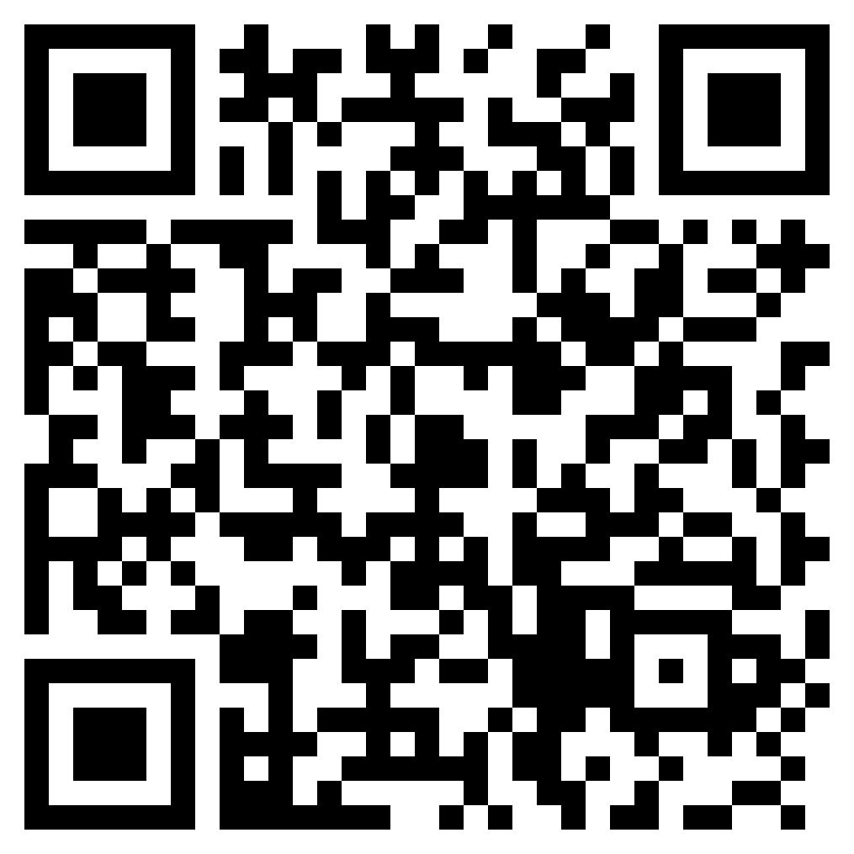
ph | ph | ph | ph | ph | ph |  | ph
kn | kn | kn | kn | kn | kn |  | kn
ie | ie | ie | ie | ie | ie |  | ie
ei | ei | ei | ei | ei | ei |  | ei
eigh | eigh | eigh | eigh | eigh | eigh |  | eigh

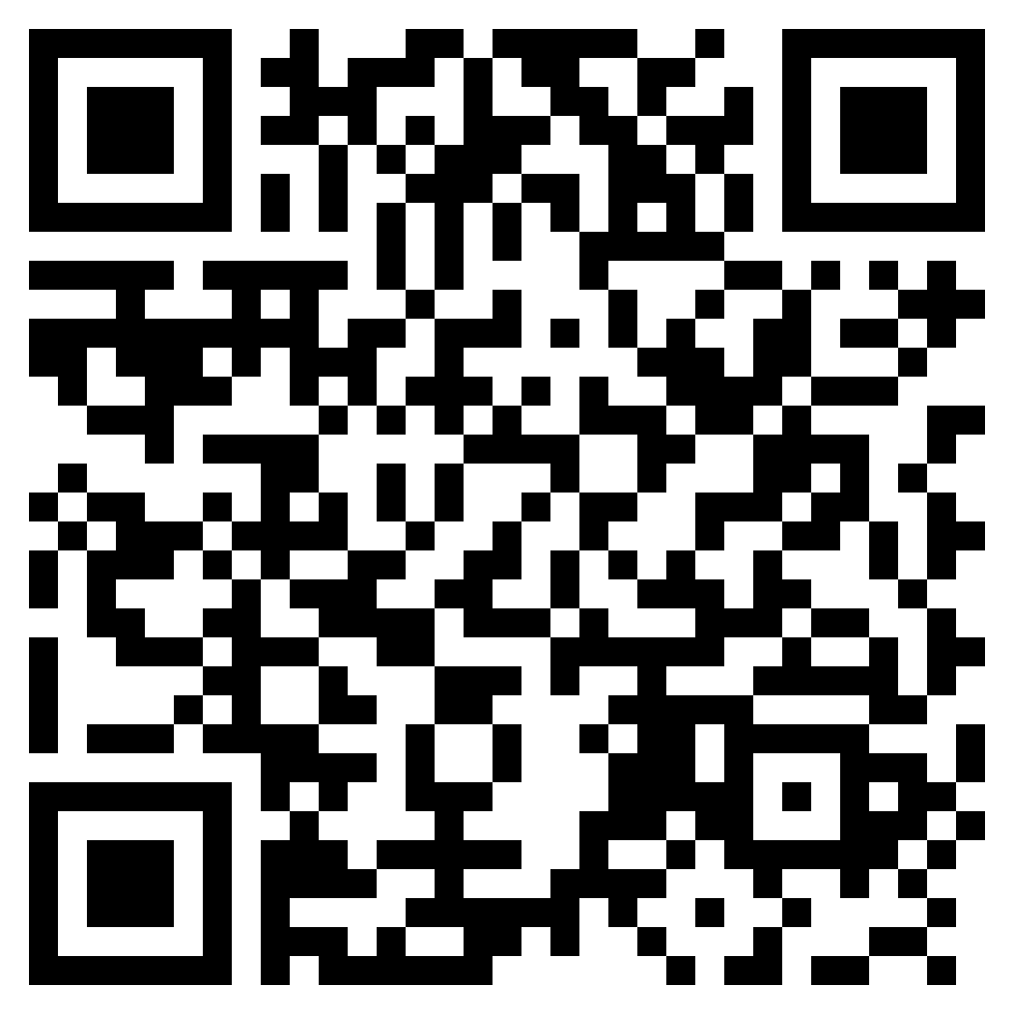
ph | ph | ph | ph | ph | ph |  | ph
kn | kn | kn | kn | kn | kn |  | kn
ie | ie | ie | ie | ie | ie |  | ie
ei | ei | ei | ei | ei | ei |  | ei
eigh | eigh | eigh | eigh | eigh | eigh |  | eigh

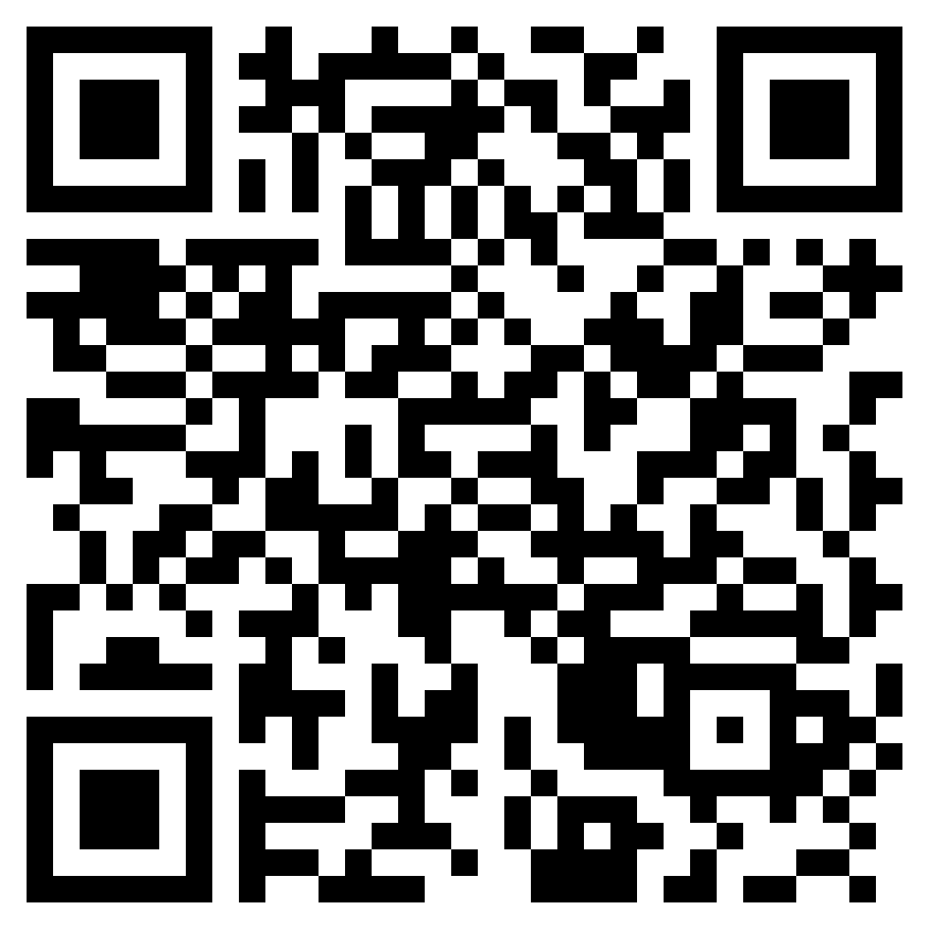
ou | ou | ou | ou | ou | ou |  | ou
ew | ew | ew | ew | ew | ew |  | ew
ur | ur | ur | ur | ur | ur |  | ur
ear | ear | ear | ear | ear | ear |  | ear
wor | wor | wor | wor | wor | wor |  | wor

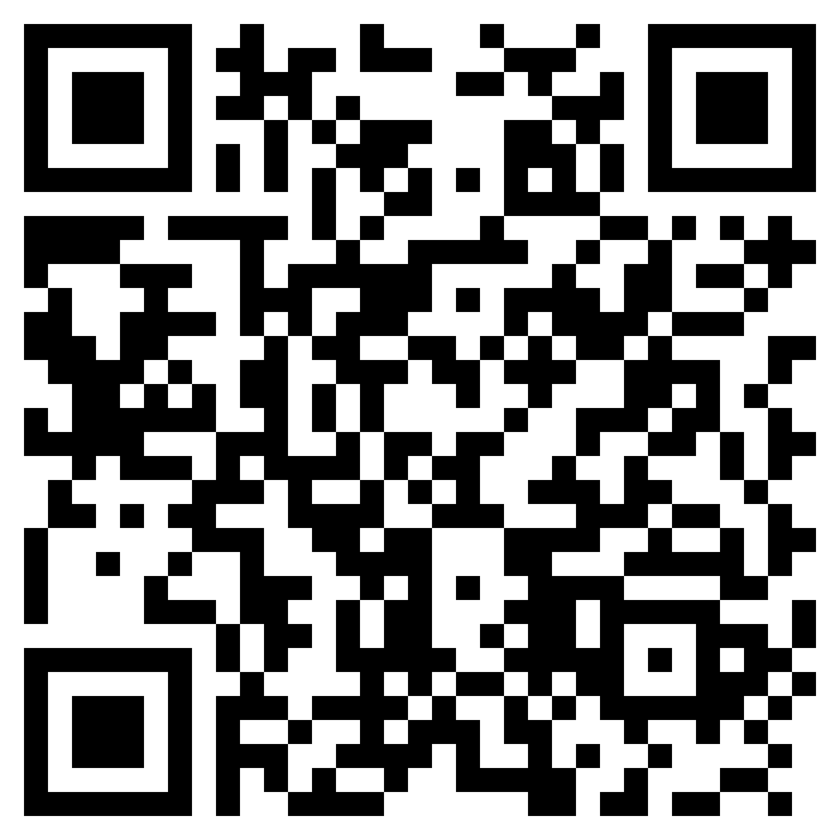
ou | ou | ou | ou | ou | ou |  | ou
ew | ew | ew | ew | ew | ew |  | ew
ur | ur | ur | ur | ur | ur |  | ur
ear | ear | ear | ear | ear | ear |  | ear
wor | wor | wor | wor | wor | wor |  | wor

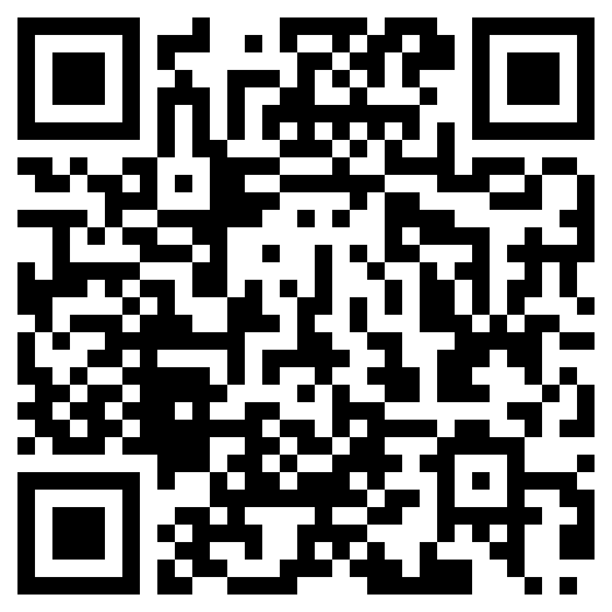
dge | dge | dge | dge | dge | dge |  | dge
ui | ui | ui | ui | ui | ui |  | ui
ng | ng | ng | ng | ng | ng |  | ng
ey | ey | ey | ey | ey | ey |  | ey
ough | ough | ough | ough | ough | ough |  | ough

 | 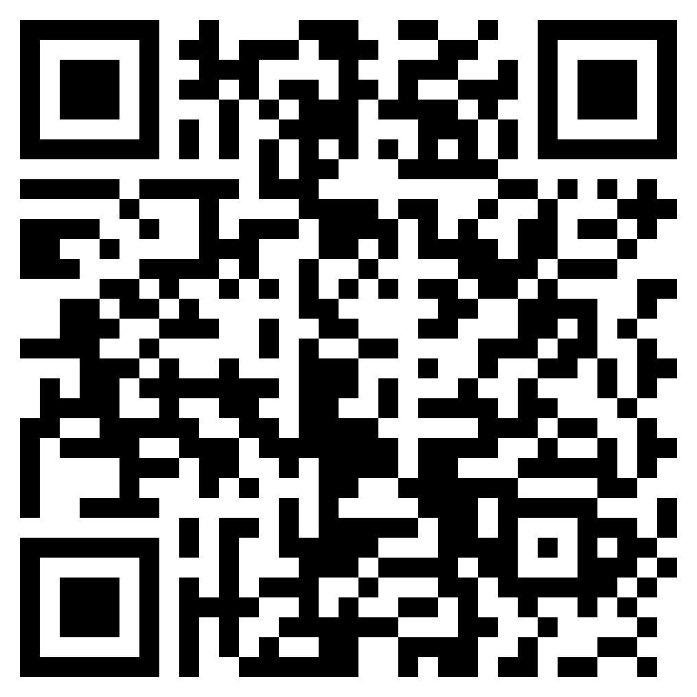
dge | dge | dge | dge | dge | dge |  | dge
ui | ui | ui | ui | ui | ui |  | ui
ng | ng | ng | ng | ng | ng |  | ng
ey | ey | ey | ey | ey | ey |  | ey
ough | ough | ough | ough | ough | ough |  | ough

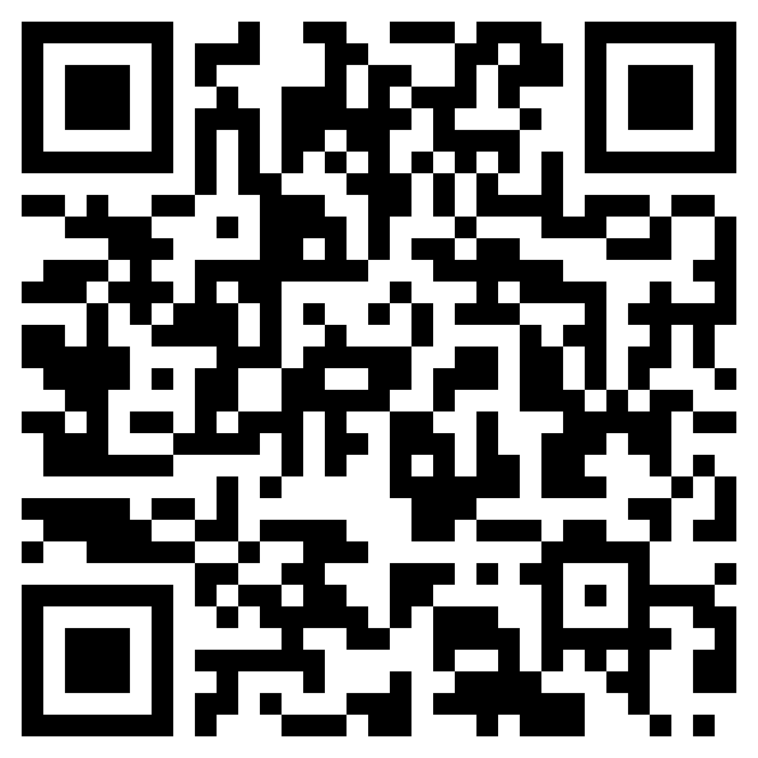
gu | gu | gu | gu | gu | gu |  | gu
ti | ti | ti | ti | ti | ti |  | ti
si | si | si | si | si | si |  | si
ci | ci | ci | ci | ci | ci |  | ci
gn | gn | gn | gn | gn | gn |  | gn

 | 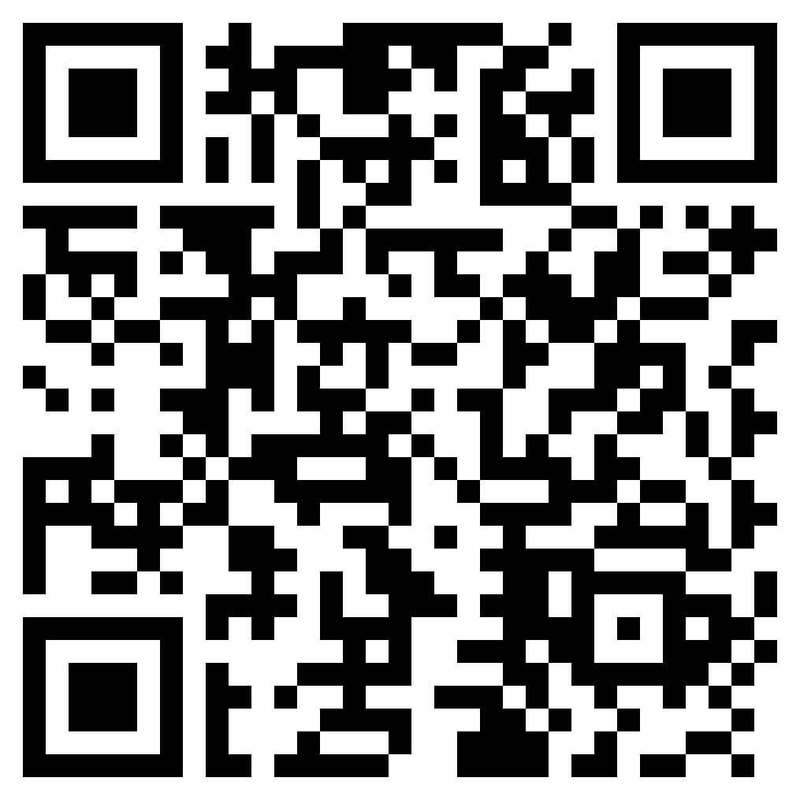
gu | gu | gu | gu | gu | gu |  | gu
ti | ti | ti | ti | ti | ti |  | ti
si | si | si | si | si | si |  | si
ci | ci | ci | ci | ci | ci |  | ci
gn | gn | gn | gn | gn | gn |  | gn

bookmarks
 |  |  |  |  | 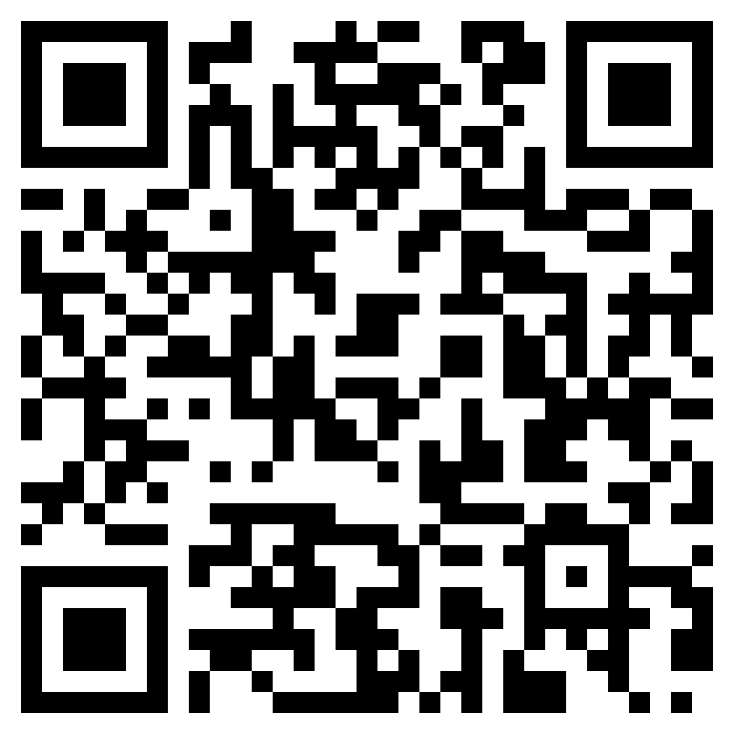 |  | 
Aa | Aa | Gg | Gg | Jj | Jj | wh | wh | oi | oi | ph | ph | dge | dge
Pp | Pp | Hh | Hh | Ww | Ww | ck | ck | oa | oa | kn | kn | ui | ui
Tt | Tt | Kk | Kk | Zz | Zz | ee | ee | ea | ea | ie | ie | ng | ng
Ii | Ii | Dd | Dd | Xx | Xx | er | er | ir | ir | ei | ei | ey | ey
Nn | Nn | Ee | Ee | Yy | Yy | ar | ar | ow | ow | eigh | eigh | ough | ough

 |  |  |  |  | 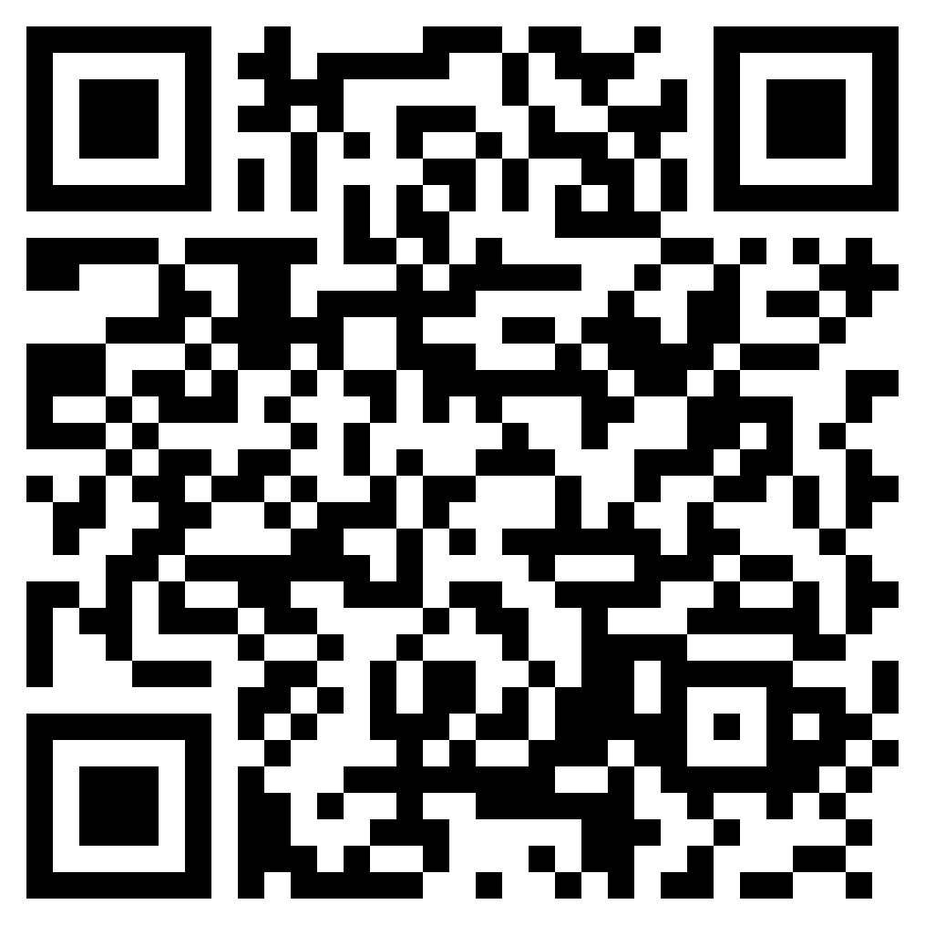 |  | 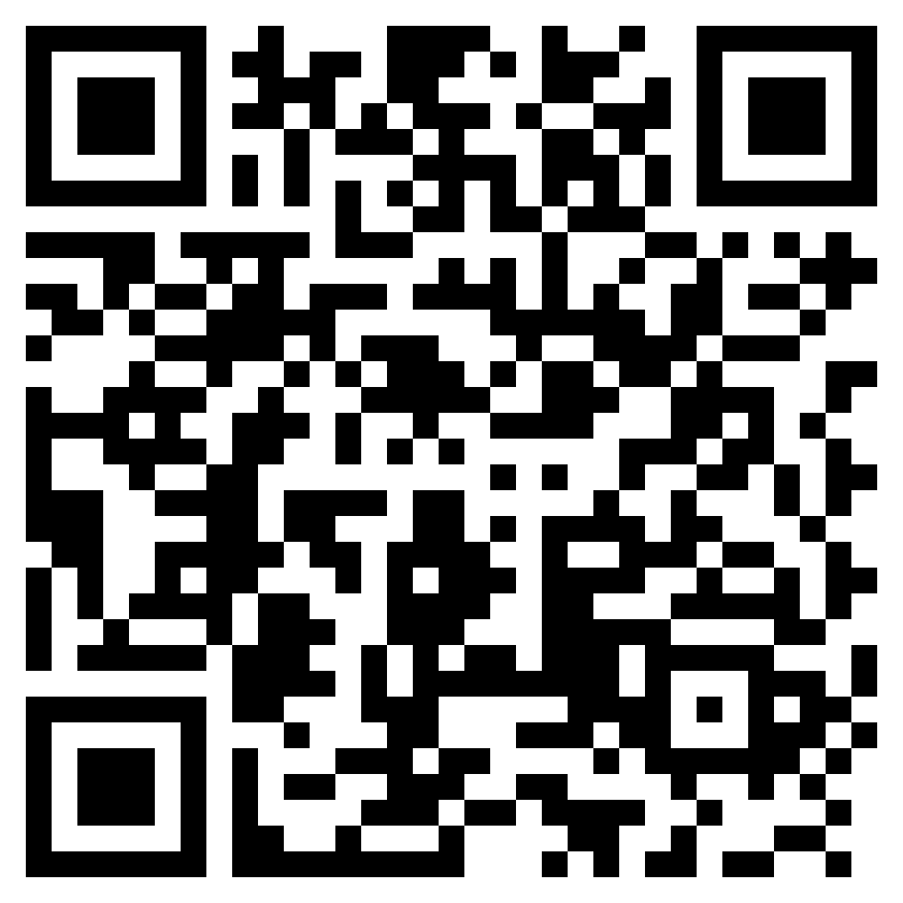
Ss | Ss | Ll | Ll | Q qu | Q qu | ed | ed | oe | oe | ou | ou | gu | gu
Mm | Mm | Rr | Rr | sh | sh | oo | oo | au | au | ew | ew | ti | ti
Oo | Oo | Ff | Ff | th | th | igh | igh | aw | aw | ur | ur | si | si
Bb | Bb | Vv | Vv | ch | ch | ai | ai | or | or | ear | ear | ci | ci
Cc | Cc | Uu | Uu | ay | ay | oy | oy | wr | wr | wor | wor | gn | gn

